成績表
初期設定
初期資金額 |  | ¥300,000
現在資金 |  | ¥291,746
開始日 |  | 2015-10-19

通貨別成績表

損益合計
通貨ペア | 利益合計 | 損失合計 | 損益 | 注文回数 | 勝ち数 | 負け数 | 引分数 | 勝率 | 平均利益 | 平均損失 | ﾘｽｸ ﾘﾜｰﾄﾞ ﾚｼｵ | ﾌﾟﾛﾌｨｯﾄ ﾌｧｸﾀｰ
USD/JPY | ¥0 | ¥0 | ¥0 | 0 | 0 | 0 | 0 | 0% | ¥0 | ¥0 | 0 | 0
EUR/USD | ¥0 | ¥0 | ¥0 | 1 | 0 | 0 | 0 | 0% | ¥0 | ¥0 | 0 | 0
AUD/JPY | ¥0 | ¥0 | ¥0 | 0 | 0 | 0 | 0 | 0% | ¥0 | ¥0 | 0 | 0
CAD/JPY | ¥0 | ¥0 | ¥0 | 0 | 0 | 0 | 0 | 0% | ¥0 | ¥0 | 0 | 0
GBP/JPY | ¥0 | ¥0 | ¥0 | 0 | 0 | 0 | 0 | 0% | ¥0 | ¥0 | 0 | 0
USD/CAD | ¥0 | ¥0 | ¥0 | 0 | 0 | 0 | 0 | 0% | ¥0 | ¥0 | 0 | 0
USD/CHF | ¥0 | ¥0 | ¥0 | 0 | 0 | 0 | 0 | 0% | ¥0 | ¥0 | 0 | 0
GBP/USD | ¥0 | ¥0 | ¥0 | 0 | 0 | 0 | 0 | 0% | ¥0 | ¥0 | 0 | 0
AUD/USD | ¥0 | ¥0 | ¥0 | 0 | 0 | 0 | 0 | 0% | ¥0 | ¥0 | 0 | 0
EUR/CHF | ¥0 | ¥0 | ¥0 | 0 | 0 | 0 | 0 | 0% | ¥0 | ¥0 | 0 | 0
EUR/GBP | ¥0 | ¥0 | ¥0 | 0 | 0 | 0 | 0 | 0% | ¥0 | ¥0 | 0 | 0
EUR/JPY | ¥0 | ¥0 | ¥0 | 0 | 0 | 0 | 0 | 0% | ¥0 | ¥0 | 0 | 0
EUR/CAD | ¥0 | ¥1,984 | (¥1,984) | 1 | 0 | 1 | 0 | 0% | ¥0 | (¥1,984) | 0 | 0
EUR/AUD | ¥0 | ¥0 | ¥0 | 0 | 0 | 0 | 0 | 0% | ¥0 | ¥0 | 0 | 0
GBP/CHF | ¥0 | ¥6,270 | (¥6,270) | 1 | 0 | 1 | 0 | 0% | ¥0 | (¥6,270) | 0 | 0
CHF/JPY | ¥0 | ¥0 | ¥0 | 0 | 0 | 0 | 0 | 0% | ¥0 | ¥0 | 0 | 0
AUD/NZD | ¥0 | ¥0 | ¥0 | 0 | 0 | 0 | 0 | 0% | ¥0 | ¥0 | 0 | 0
CAD/CHF | ¥0 | ¥0 | ¥0 | 0 | 0 | 0 | 0 | 0% | ¥0 | ¥0 | 0 | 0
GBP/AUD | ¥0 | ¥0 | ¥0 | 0 | 0 | 0 | 0 | 0% | ¥0 | ¥0 | 0 | 0
GBP/CAD | ¥0 | ¥0 | ¥0 | 0 | 0 | 0 | 0 | 0% | ¥0 | ¥0 | 0 | 0
GBP/NZD | ¥0 | ¥0 | ¥0 | 0 | 0 | 0 | 0 | 0% | ¥0 | ¥0 | 0 | 0
NZD/CHF | ¥0 | ¥0 | ¥0 | 0 | 0 | 0 | 0 | 0% | ¥0 | ¥0 | 0 | 0
NZD/JPY | ¥0 | ¥0 | ¥0 | 0 | 0 | 0 | 0 | 0% | ¥0 | ¥0 | 0 | 0
NZD/USD | ¥0 | ¥0 | ¥0 | 0 | 0 | 0 | 0 | 0% | ¥0 | ¥0 | 0 | 0
AUD/CAD | ¥0 | ¥0 | ¥0 | 0 | 0 | 0 | 0 | 0% | ¥0 | ¥0 | 0 | 0
EUR/NZD | ¥0 | ¥0 | ¥0 | 0 | 0 | 0 | 0 | 0% | ¥0 | ¥0 | 0 | 0
NZD/CAD | ¥0 | ¥0 | ¥0 | 0 | 0 | 0 | 0 | 0% | ¥0 | ¥0 | 0 | 0
AUD/CHF | ¥0 | ¥0 | ¥0 | 0 | 0 | 0 | 0 | 0% | ¥0 | ¥0 | 0 | 0
合計 | ¥0 | ¥8,254 | (¥8,254) | 3 | 0 | 2 | 0 |  | 全通貨平均
 |  |  |  |  |  | 全通貨ペア 平均勝率 |  | 0% | 平均利益 | 平均損失 | ﾘｽｸ ﾘﾜｰﾄ ﾞﾚｼｵ | ﾌﾟﾛﾌｨｯﾄ ﾌｧｸﾀｰ
 |  |  |  |  |  | トレード時勝率 |  | 0% | ¥0 | (¥295) | 0 | 0

月間成績表
 | 資金推移
2015-10-01 | ¥300,000
2015-11-01 | ¥291,746
2015-12-01 | ¥291,746
2016-01-01 | ¥291,746
2016-02-01 | ¥291,746
2016-03-01 | ¥291,746
2016-04-01 | ¥291,746
2016-05-01 | ¥291,746
2016-06-01 | ¥291,746
2016-07-01 | ¥291,746
2016-08-01 | ¥291,746
2016-09-01 | ¥291,746
2016-10-01 | ¥291,746
2016-11-01 | ¥291,746
2016-12-01 | ¥291,746
2017-01-01 | ¥291,746
 | ¥291,746
 | ¥291,746
 | ¥291,746
集計 | 利益合計 | 損失合計 | 損益 | 注文総数 （取消含） | 勝ち数 | 負け数 | 引分数 | 勝率 | 平均利益 | 平均損失 | ﾘｽｸ ﾘﾜｰﾄﾞ ﾚｼｵ | ﾌﾟﾛﾌｨｯﾄ ﾌｧｸﾀｰ | 資金合計
2015-10-01 | 0 | -8254 | -8254 | 2 | 0 | 2 | 0 | 0% | ¥0 | ¥-4,127 | 0 | 0 | ¥291,746
2015-11-01 | 0 | 0 | 0 | 0 | 0 | 0 | 0 | 0% | ¥0 | ¥0 | 0 | 0 | ¥291,746
2015-12-01 | 0 | 0 | 0 | 0 | 0 | 0 | 0 | 0% | ¥0 | ¥0 | 0 | 0 | ¥291,746
2016-01-01 | 0 | 0 | 0 | 0 | 0 | 0 | 0 | 0% | ¥0 | ¥0 | 0 | 0 | ¥291,746
2016-02-01 | 0 | 0 | 0 | 0 | 0 | 0 | 0 | 0% | ¥0 | ¥0 | 0 | 0 | ¥291,746
2016-03-01 | 0 | 0 | 0 | 0 | 0 | 0 | 0 | 0% | ¥0 | ¥0 | 0 | 0 | ¥291,746
2016-04-01 | 0 | 0 | 0 | 0 | 0 | 0 | 0 | 0% | ¥0 | ¥0 | 0 | 0 | ¥291,746
2016-05-01 | 0 | 0 | 0 | 0 | 0 | 0 | 0 | 0% | ¥0 | ¥0 | 0 | 0 | ¥291,746
2016-06-01 | 0 | 0 | 0 | 0 | 0 | 0 | 0 | 0% | ¥0 | ¥0 | 0 | 0 | ¥291,746
2016-07-01 | 0 | 0 | 0 | 0 | 0 | 0 | 0 | 0% | ¥0 | ¥0 | 0 | 0 | ¥291,746
2016-08-01 | 0 | 0 | 0 | 0 | 0 | 0 | 0 | 0% | ¥0 | ¥0 | 0 | 0 | ¥291,746
2016-09-01 | 0 | 0 | 0 | 0 | 0 | 0 | 0 | 0% | ¥0 | ¥0 | 0 | 0 | ¥291,746
2016-10-01 | 0 | 0 | 0 | 0 | 0 | 0 | 0 | 0% | ¥0 | ¥0 | 0 | 0 | ¥291,746
2016-11-01 | 0 | 0 | 0 | 0 | 0 | 0 | 0 | 0% | ¥0 | ¥0 | 0 | 0 | ¥291,746
2016-12-01 | 0 | 0 | 0 | 0 | 0 | 0 | 0 | 0% | ¥0 | ¥0 | 0 | 0 | ¥291,746
2017-01-01 | 0 | 0 | 0 | 0 | 0 | 0 | 0 | 0% | ¥0 | ¥0 | 0 | 0 | ¥291,746
2017-02-01 | 0 | 0 | 0 | 0 | 0 | 0 | 0 | 0% | ¥0 | ¥0 | 0 | 0 | ¥291,746
2017-03-01 | 0 | 0 | 0 | 0 | 0 | 0 | 0 | 0% | ¥0 | ¥0 | 0 | 0 | ¥291,746

画像
NO.1 |  | その後
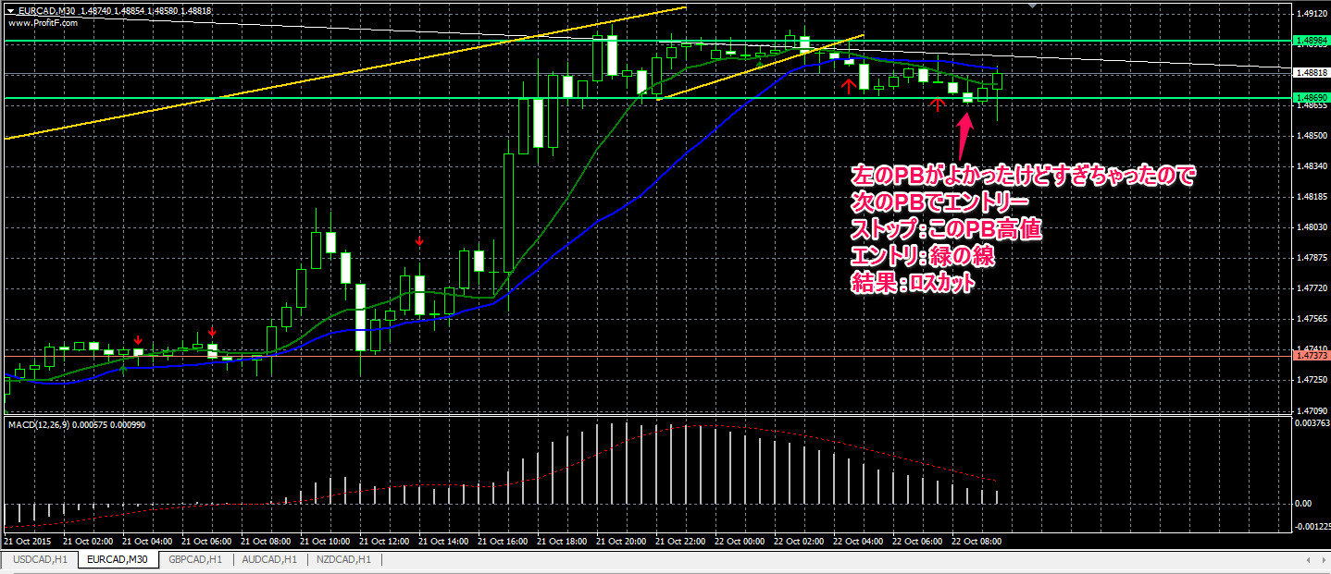
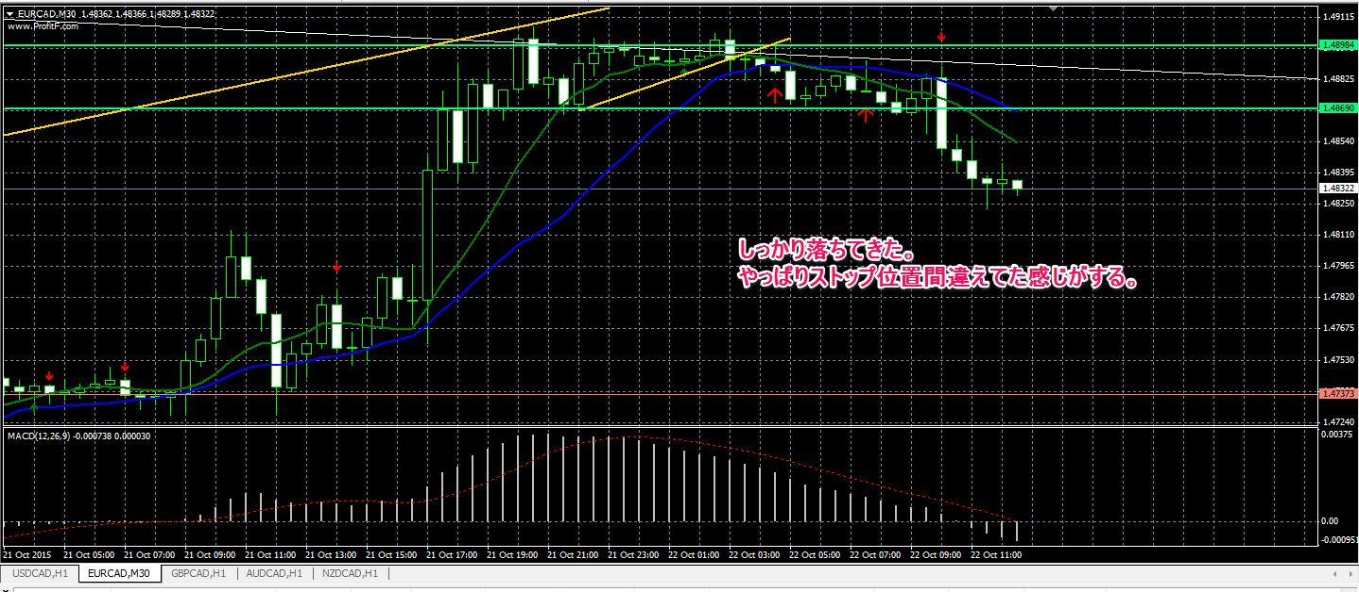

ほんとは黄色いトレンドラインにぶらさがったPBもしくは、白いトレンドラインにぶら下がったPBでエントリしたかったけど
すでに進んでしまっていたので、その次のちょっとふとっちょPBにストップとエントリを置いたけど、失敗。
戻ってくるかどうかわかんなかったけど、エントリしたPBの左側のPBに指値で戻ってくるまでおとなしく待てていたらよかったんだろうな。
というあとの祭り。
ダウントレンドの高値にちゃんとストップが置けてたらどこでエントリしてもよかったのだろうか・・・？って感じの負け。

No.2
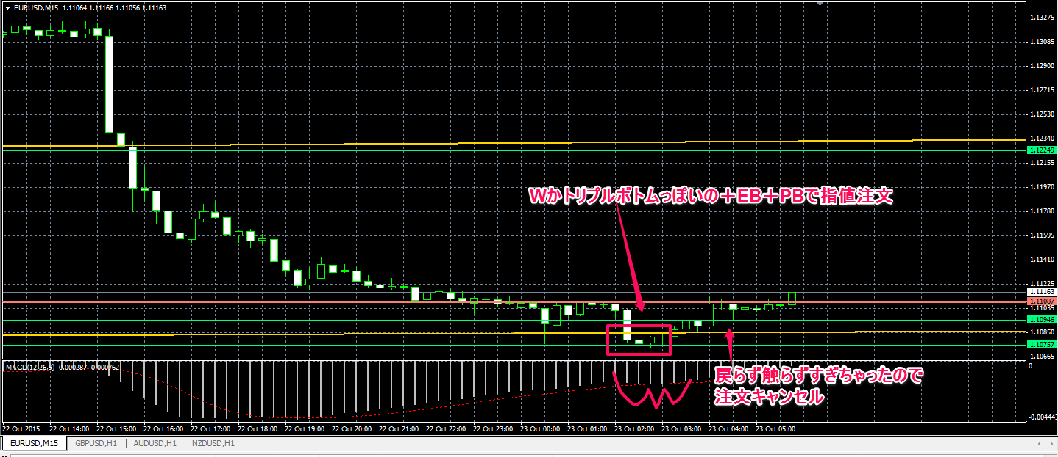

注文を入れたときにはちょうど上がって行ってしまった後だけど、それ以降あんまり上がらず。
現在さらに売られる売られるで、さらに下落。
結局、チャートパターンの形だけ作って、売りの圧力の方が強かったってことなのかな？

No.3 | 15分 | 1時間
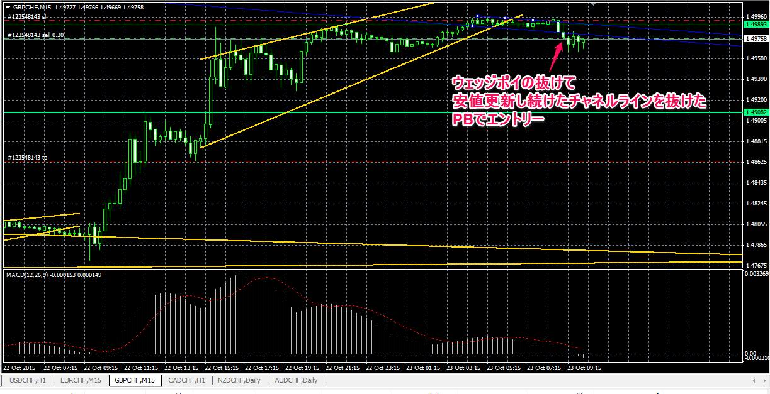
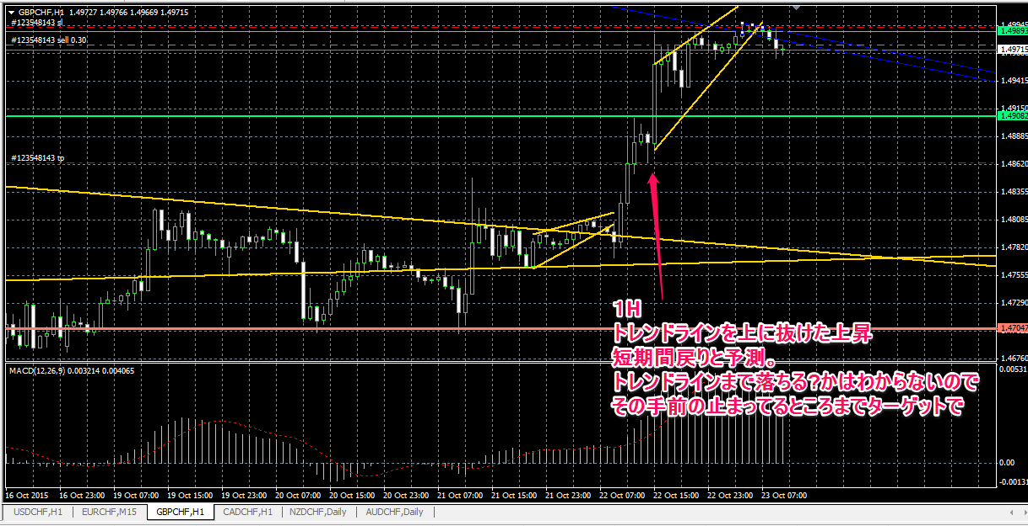

決済
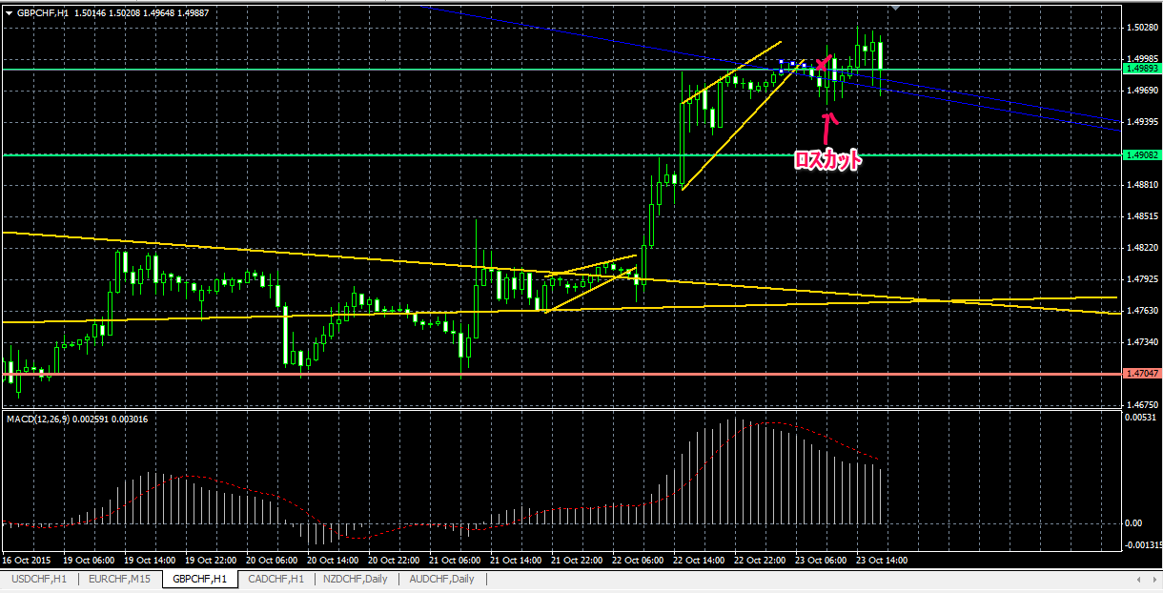

エントリーして建値にももっていけず。
だらだらと勢いだけがない状態のMACDで、チャネル内で上下上下って行ってたから、ストップを間違えてなかったら一時的な下落後上昇って思ったけど、もう一回上がるのは読めず。
ウェッジはもっと急な向きの方がいい感じなのかな。
ひげも考慮に入れると、上昇チャネルっぽく見える・・・ 実はこういうのだったのかな？?
エントリー前に気づける方法があるんかな？

